Sheet1

序号 | 页面 | component | 实现 | 绑定事件(请求或函数)
1 | index | intro | 1.文本框，内容固定在html
2 | index | start-exam | 1.button, 开始答题按键 | /question/1
3 | question | principle | 1.文本框，内容从json获取 2.confirm按钮事件触发后，附加显示代码规范
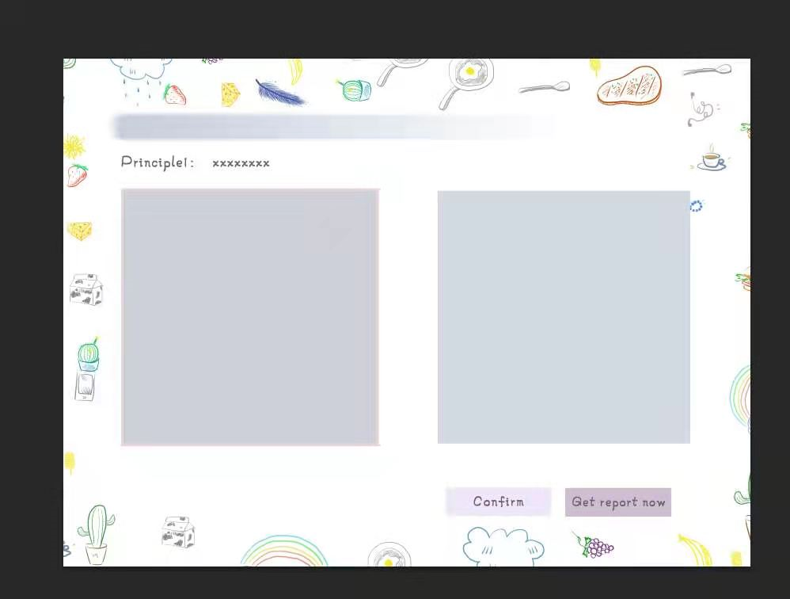
4 | question | option | 1.文本框，可选中（高亮），内容从json获取 2.confirm按钮事件触发后，根据结果触发动画
5 | question | confirm | 1.button，确认按钮 2.绑定click，未选中option弹出assert 3.click时，有选中，核验答案，记录答题情况，触发动画 4.动画结束跳转下一题 5.最后一题confirm完自动交卷？ | updateAnswers() feedbackAnswer() /report/{correct}/{wrong}
6 | question | getreport | 1.button，交卷按钮 2.绑定click，未选中option弹出assert 3.click时，有选中，核验答案，记录答题情况，触发动画 | updateAnswers() feedbackAnswer()
7 | question | status-bar | 1.无序列表，跳转题目按钮 2.根据答题情况高亮 | /question/{id}
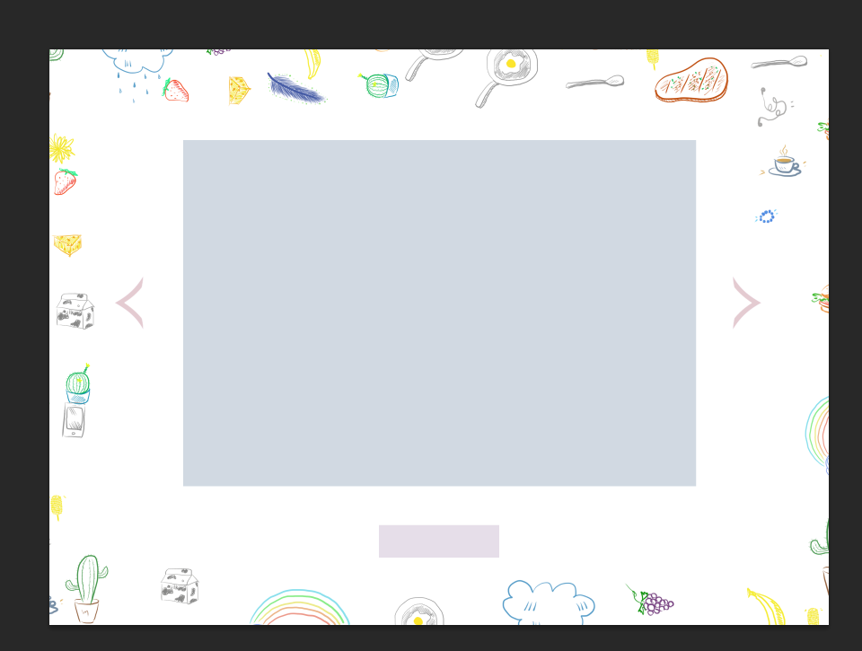
8 | question | history | 1.文本或图像 2.显示历史答题信息，json中获取 3.答题时hidden，confirm后显示
9 | report | report | 1.文本框， 从json中获取内容
10 | report | goback | 1.button,返回question页面
备注：question页面需要存储每道题的答题情况，初步想法，存cookie？或者history另存？
10
11
12

